Trang tính1
STT | Tên module nhóm 5 |  |  | Tạo dữ liệu |  |  | Bỏ FK Ma_PTTT
1 | Thủ tục lưu thông tin nhập hàng | Khang |  |  | Ngày 18 21h: Hoàn thành dump dữ liệu |  | PTTT -> kiểu bit
2 | Hàm tính tổng tiền cho một hđ nhập | Khang | Khang | 1,2,3,22 | Ngày 20 20h30: Họp hiệu chỉnh module
3 | Thủ tục tính tổng tiền nhập khoảng thời gian (startDate-endDate) (Chi phí) | Khang | Linh | 15, 16, 18, 23 | Làm module: | Hàm, thủ tục: input - ouput - process
4 | Trigger cập nhật giá trị tổng tiền của hóa đơn Nhap sau khi thêm/ sửa/ xóa số lượng nhậpCT (print Tiền ban đầu, tiền thay đổi) | Tiến | Tiến | 4, 5, 6, 13 |  | Trigger: Bảng - Loại - Sự kiện - Process
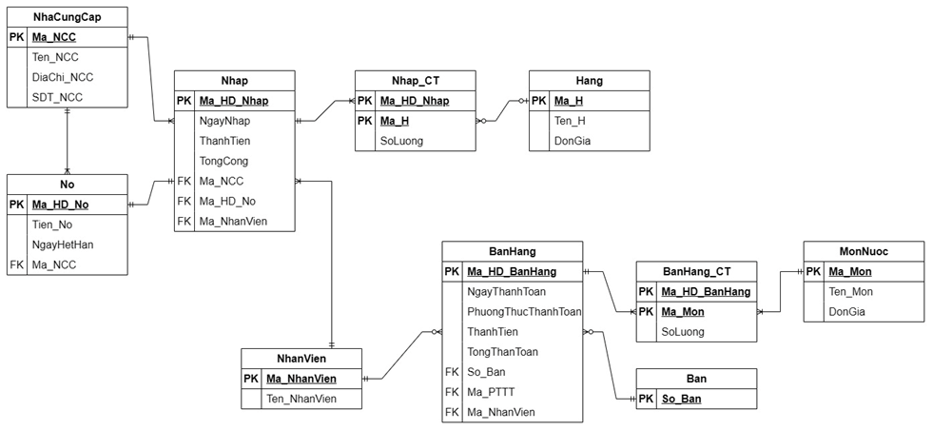
5 | Thủ tục kiểm tra Mã HD và mã Hàng khi thêm 1 Nhap_CT mới. Nếu trùng thì báo lỗi, không thì thêm | Tiến | Hậu | 11,17,19,24
6 | Thủ tục hoặc Trigger xóa các bảng Nhap_CT khi xóa một bảng Nhap | Tiến | Thương | 9, 10, 12, 20 | Linh: Hàng, Nợ
7 | Thủ tục lưu thông tin bán hàng | Trung | Trung | Module 8 + 21 + 7 + 14 | Tiến: Nhập
8 | Hàm tính tổng tiền cho một hđ bán | Trung |  |  | Khang: NCC, NhậpCT
9 | Thủ tục tính tổng doanh thu khoảng thời gian (startDate-endDate) (doanh thu) | Thương |  |  | Thương: BanHang
10 | Trigger cập nhật giá trị ThanhTien của hóa đơn BanHang sau khi thêm/sửa/xóa số lượng BanHangCT (print Tiền ban đầu, tiền thay đổi) | Thương |  |  | Trung: Nhanvien, BanHangCT
11 | Thủ tục kiểm tra Mã HD và mã Món khi thêm 1 BanHangCT mới. Nếu trùng thì báo lỗi, không thì thêm | Hậu |  |  | Hậu: MonNuoc, Ban
12 | Thủ tục hoặc Trigger xóa các bảng BanHang_CT khi xóa một bảng BanHang | Thương
13 | Thủ tục tính tổng tiền nợ của 1 nhà cung cấp or các nhà cung cấp | Tiến | 1 | Hàng: | Bang Hang
14 | Thủ tục cập nhật tổng nợ khi thêm/sửa/xóa dữ liệu ở bảng No (Print: nợ ban đầu, nợ sau cập nhật) | Trung | 2 | NCC: | Bảng NCC
15 | Kiểm tra Món có số lượng bán nhiều nhất khoảng thời gian (startDate-endDate) | Linh | 3 | Nợ: | Bang No
16 | Hàm cập nhật giá khi nhập giá và mã hàng | Linh | 4 | NV: | NHÂN VIÊN + BÁN HÀNG CHI TIẾT
17 | Hàm cập nhật giá khi nhập giá và mã món nước | Hậu | 5 | Nhập: | 5. Nhap
18 | Thủ tục thêm hàng hóa mới | Linh | 6 | Nhập CT: | Bảng Nhập_CT
19 | Thủ tục thêm món nước mới | Hậu | 7 | Bàn: | Bang Ban
20 | Thủ tục tính lợi nhuận theo khoảng thời gian (startDate-endDate) | Thương | 8 | Món nước: | Mon Nuoc
21 | Thủ tục tính doanh số từng món khoảng thời gian (startDate-endDate) | Trung | 9 | Bán hàng | Bảng Bán Hàng
22 | Thủ tục tính doanh thu từng món khoảng thời gian (startDate-endDate) | Khang | 10 | BanHangCT: | NHÂN VIÊN + BÁN HÀNG CHI TIẾT
23 | Thủ tục đưa ra món có doanh thu cao nhất vào cuối tuần (t7, cn) | Linh
24 | Thủ tục đưa ra hàng được nhập nhiều nhất trong khoảng thời gian (startDate-endDate) | Hậu

